ステージセレクトフロー
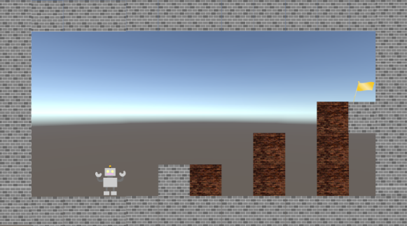
コネクトシティ_仕様書_ステージセレクト

仕様書：ステージセレクトフロー

トップページ
 | ステージセレクトフロー
ステージセレクト フロー

タイトル画面(「ゲーム開始」を押した後）
ステージセレクト リソース
 |    
ステージセレクト レイアウト

ステージセレクト 演出

フェードイン
フェードアウト

フェードイン
フェードアウト
se_cancel.wav
を再生

Aでスタート画面に戻る

スティックボタンで
ステージ選択

se_select.wavを再生

Bボタンでステージを決定

se_decided.wav
を再生

フェードイン
フェードアウト

se_menu.wavを再生
フェードイン
フェードアウト

ステージセレクト画面に戻る

ゲーム画面
STARTボタン長押し


me_game_clear.wavを再生

他のステージを遊ぶを選択

クリア画面

ステージセレクトレイアウト
コネクトシティ_仕様書_ステージセレクト

仕様書：ステージセレクトレイアウト

トップページ
 | ステージセレクトレイアウト
ステージセレクト フロー

ステージセレクト リソース
 | ステージを選択している時
ステージセレクト レイアウト

ステージセレクト 演出 | リソースリスト |  | シーンの説明

 | 種類 | 使用リソース | ステージセレクト画面のイメージ。 選択中のステージロゴのみサイズが少し拡大する。
 | 2D | ゲームの背景
 |  | ステージのロゴ(すべてのステージ分)
 |  | ステージの説明(すべてのステージ分) | レイアウトのイメージ
 |  | 選択されているステージの縁
１９２０
 |  | 左向きの矢印 |  
２０
 |  | 右向きの矢印
１９５
 |  | 説明用の縁
２０
１００
１００

ステージ
２
ステージ
１
ステージ
３
ステージ
４
ステージ
５
５２０
３００
 | 3D | プレイヤー
 |  | 床
 |  | スカイドーム

２０
１０８０
９４０
２０
 | SE | ステージセレクトスクロール音
 |  | キャンセル音
 |  | 決定音

ステージの詳細が記載される。

４３０
 | BGM | ステージセレクト

２０

ステージセレクト演出
コネクトシティ_仕様書_ステージセレクト

仕様書：ステージセレクト演出

トップページ
 | ステージセレクトの演出
ステージセレクト フロー

ステージセレクト リソース

ステージセレクト レイアウト

ステージはスティックで右と左に選ぶことができる
ステージ１
ステージ１
ステージセレクト 演出

ステージを選んでいる際

ステージは選んだ際にステージのロゴの周りに縁がつけられる。

ステージ１
ステージ１

選んでいるステージが解除されると縁は消える仕様

ステージは一度クリアしても何度もプレイする事が可能

 | ステージ選択遷移の演出

 | 
ステージ選択遷移

選択された際に0.3秒後にステージロゴとステージ説明が変わる

ステージ１
★☆☆☆☆
ステージ２
★★☆☆☆

スティックで左右に移動させると…

se_stage_select.wavを再生

0.8秒後経つと選択したステージのスクショ
が表示される

 | ステージ定型文

文字の雰囲気
ステージ名…「ステージ１(１～5)」
難易度 …「★☆☆☆☆」
(星の文字で表示させる予定)
(★0･･･チュートリアル)
(★1…ステージ1)
(★2…ステージ2)
(★3…ステージ3)
(★4･･･ステージ4)
(★5･･･ステージ5)

ステージ１
★☆☆☆☆
ステージ２
★☆☆☆☆

